Munka1
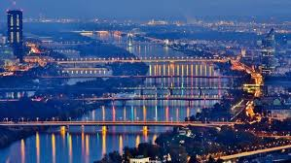
kiadás | Ft/db | osztálylétszám | Ft/osztály | Euro/db | Euro/osztály
vonatjegy | 2239.2 | 16 | 35827.2 | 7.2 | 115.2
metrójegy | 2488 | 16 | 39808 | 8 | 128
belépőjegy | 1244 | 16 | 19904 | 4 | 64

Összesen: | 5971.2 |  | 95539.2 | 19.2 | 307.2

Euro Ft-banMNB alapján | 311

